Hoja1
Buenas tardes Eric;

Se han gestionado e incluido en el cuadrante las siguientes solicitudes de vacaciones:

Nombre | Solicitud | Propuesta
Christopher Mendoza | 19 y 24 al 28 Noviembre | .. 19 Mover a Angel de Libre a la Noche
 |  | .. 24 al 26 sin afectación. Turno Tarde y estaría Javier de turno
 |  | .. 27 mover a Alfredo de libre a la Noche
 |  | .. 28 Mover a Angel de libre a la Noche
Angel Landeros | 22,23,24,29,30,31 Diciembre y 1,2 y 5 de Enero | .. 22 y 23 Mover a Christopher de tarde a la noche. En la tarde se quedaría Javier
 |  | .. 5 Mover a Christopher de Libre a Disponible
 |  | .. 24 Mover a Alfredo de Libre a la Noche
 |  | .. 29 al 31 Sin afectación. Jesus estaría de turno tarde
 |  | .. 1 de Enero Mover Nadia de Libre a Noche
 |  | .. 2 Mover a Alfredo de Libre a Noche
 |  | .. 5 Enero Mover a Christopher de libre a disponible
Alfredo Soto | 9 al 12 de Diciembre | .. 9 y 10 sin afectación. Cubierto por Borja Tarde
 |  | .. 11 Mover a Christopher de libre a la noche
 |  | .. 12 Mover a Nadia de libre a la noche

Sin embargo en el periodo solicitado por Nadia, ya comentamos en su momento que el Turno de Disponible no puede ser usado para “dar vacaciones” o “día libre” y en este caso se pretende que Chris que está de tardes pase a Disponible.

.. 12 al 14 sin afectación. Turno Tarde cubierto por Raquel
.. 15 Enero mover a Angel de libre a la noche
.. 16 mover a Christipher de Libre a la noche
.. 19 mover a Christopher de tarde a disponible. Raquel estaria de tarde
.. 20 mover a Alfredo de libre a disponible
.. 21 mover a Christopher de tarde a disponible. Raquel estaria de tarde
.. 23 Sin afectación Alfredo cubre turno tarde
.. 24 Mover a Angel de Libre a la Noche

Se han ejecutado todos los cambios en el cuadrante a esperas de que se indique qué recurso Libre cubre las Disponibilidades de los días 19 y 21 de Enero:

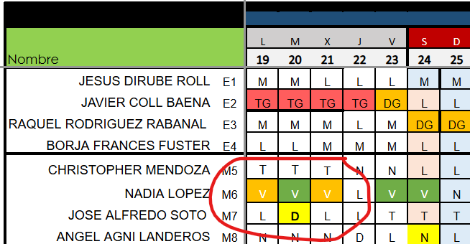

Quedamos pendientes de esa info.

Revisad por favor que el resto de cambios están correctamente implementados.

Saludos/ Regards;

Raquel Rodriguez
External Service for CNCC – L1 Network

SNOW: Catálogo técnico > Operaciones Fusion Center Unified Request > CNCC > IP > Information
raquel.rodriguezr@servexternos.gruposantander.com
+34 912 893 500


NOTA: La atención por mail en CNCC no está garantizada ni es una vía válida de solicitud de actuación, información ni priorización.
Rogamos utilizar ServiceNow para solicitud de actividades. Instrucciones: Enlace
Para URGENCIAS con impacto utilizar la vía telefónica. 911752600 Escalado: +34 912890600
Para información sobre redes utilizar la vía telefónica 912 893 500

De: Eric Alan Villegas Pozas <eric.villegas@civir.mx>
Enviado el: miércoles, 27 de agosto de 2025 20:36
Para: Mª Inmaculada Benitez Gonzalez <inmaculada.benitez@civir.es>; Rodriguez Rabanal Raquel <Raquel.Rodriguezr@servexternos.gruposantander.com>; Alejandro Flores Torres <alejandro.flores@civir.mx>
Asunto: [EXT]Propuesta de vacaciones MX

CAUTION: This message is from an EXTERNAL sender – be vigilant, particularly with links and attachments. If you suspect it, report it immediately using the phishing button.
Buenas tardes team

les comparto la propuesta de vacaciones de MX para las siguientes fechas

Como acordamos, falta revisar la propuesta del equipo España para acomodar las solicitudes.

Si gustan que lo revisemos, me avisan de favor

Slds

